ISBN示意图
在纸质书封底页右边可见ISBN号 | 在网页书详情可见ISBN号
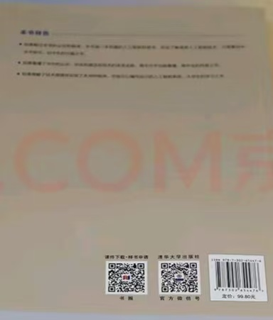 | 